Grimsel
Projekt: |  | Grimsel (Staumauererhöhung) |  |  | Korrekturen | I14: auf 0 gesetzt
Typ |  | Staumauererhöhung

landschaftliche Vorbelastung | See | 1
 | RWS | 0
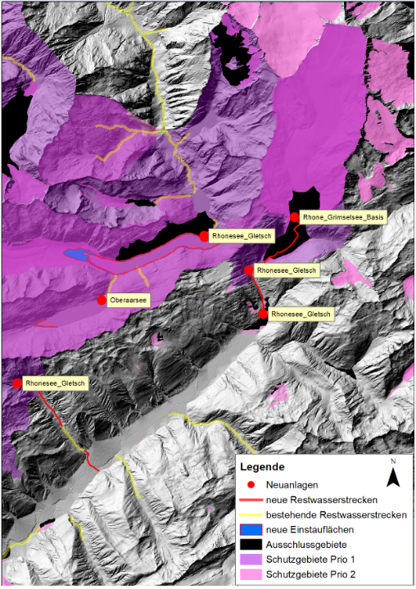
Kriterium | Nr. Indikator | Indikatoren | verwendete Geodatensätze | Nummer | Gewichtung | RWS [km2]/[km] | See [km2]/[km] | Total
Konflikt mit essentieller Schutzbestimmungen | 1 | Neuanlagen in Biotopen nat. Bedeutung gemäss Art. 12 EnG | Amphibienlaichgebiet (nationaler Bedeutung) | 1.1 | Ausschluss | 0 | 0 | 0.00
 |  |  | Auen, Auenkandidaten (A2) | 1.2 | Ausschluss | 0 | 0 | 0.00
 |  |  | Wasserzugvogelgebiet | 1.3 | Ausschluss | 0 | 0 | 0.00
 |  |  | Trockenwiesen und -weiden (TWW) inkl. Anhang 2 | 1.4 | Ausschluss | 0 | 0 | 0.00
 | 2 | Bundesinventar Moore /Moorlandschaften nach Art 78 BV und regionale Moorlandschaften | Hochmoor nationaler Bedeutung | 2.1 | Ausschluss | 0 | 0 | 0.00
 |  |  | Flachmoor nationaler Bedeutung | 2.2 | Ausschluss | 0 | 0 | 0.00
 |  |  | Moorlandschaften national | 2.3 | Ausschluss | 0 | 0 | 0.00
 | 3 | Schweizerischer Nationalpark | Nationalpark | 3.1 | Ausschluss | 0 | 0 | 0.00
 | 4 | Ausschluss Nutzung gemäss einer Schutz- und Nutzungsplanung (gemäss Art. 33 GSchG) | Keine GIS-Daten | 4.1 | Ausschluss (aufgrund Konzessionsvertrag) | 0 | 0 | 0.00
Beeinträchtigung von wertvollen Lebensräumen | 5 | Erweiterung von Anlagen in Biotopen nat. Bedeutung nach Art. 12 EnG und/oder wenn Restwasserstrecke betroffen ist | Amphibienlaichgebiet (nationaler Bedeutung) | 5.1 | 3 | 0 | 0 | 0.00
 |  |  | Auen, Auenkandidaten (A2) | 5.2 | 3 | 0 | 0 | 0.00
 |  |  | Wasserzugvogelgebiet | 5.3 | 3 | 0 | 0 | 0.00
 |  |  | Trockenwiesen und -weiden (TWW) inkl. Anhang 2 | 5.4 | 3 | 0 | 0 | 0.00
 | 6 | Moore von regionaler Bedeutung, Auen und Amphibienlaichgebiete reg. Bedeutung (kantonale Naturschutzgebiete) | Naturschutzgebiet allgemein kantonal | 6.1 | 2 | 0 | 0.85657658832 | 1.71
 |  |  | Schutzgebiete ProNatura | 6.2 | 2 | 0 | 0 | 0.00
 | 7 | bekannte schutzwürdige Lebensräume nach NHV | Auen ausserhalb Bundesinventar | 7.1 | 1 | 0 | 0 | 0.00
 |  |  | Alpine Auen ausserhalb Bundesinventar | 7.2 | 1 | 0 | 0 | 0.00
 |  |  | Regionale Flachmoore | 7.3 | 1 | 0 | 0 | 0.00
 |  |  | potentielle Gletschervorfelder (gemäss GEO7 Studie) | 7.4 | 1 | 0 | 0.53093829604 | 0.53
Beeinträchtigung von prioitären Arten | 8 | National bedeutende Fischlaichgebiete, national bedeutende Krebsgebiete und besondere Fischlebensräume | Aeschen Laichplätze (Äsche Prio 2 -> Gewichtung 3) | 8.1 | 3 | 0 | 0 | 0.00
 |  |  | Nasenlaichplätze (Nasen Prio 1 -> Gewichtung 4) | 8.2 | 4 | 0 | 0 | 0.00
 | 9 | Vorkommen Wanderfische | Wanderfischverbreitung: aktuelles Verbreitungsgebiet Seeforelle | 9.1 | 4 | 0 | 0 | 0.00
 | 10 | Gewässer mit Vorkommen vom Aussterben bedrohter Arten / national proritären Arten | Aeschen Kernzone | 10.1 | 3 | 0 | 0 | 0.00
 |  |  | Aeschen Verbreitungsgebiet | 10.2 | 3 | 0 | 0 | 0.00
 | 11 | Biodiversitätshotspot /Smaragdgebiete | Fliessgewässerabschnitte mit hoher Artenvielfalt oder national prioritären Arten | 11.1 | 4 | 0 | 0.030122704537 | 0.12
 |  |  | Smaragdgebiet | 11.2 | 1 | 0 | 0 | 0.00
Beeinträchtigung der Landschaft | 12 | BLN-Gebiete und/oder UNESCO | BLN-Gebiete | 12.1 | 3 | 0 | 0.83810488001 | 2.51
 |  |  | UNESCO-Gebiete | 12.2 | 3 | 0 | 0.018566854903 | 0.06
 | 13 | VAEW-Gebiete | VAEW-Gebiete | 13.1 | 3 | 0 | 0 | 0.00
 | 14 | kantonales Landschaftsschutzgebiet, Biosphärenreservat | kantonales Landschaftsschutzgebiet | 14.1 | 2 | 0 | 0 | 0.00
 | 15 | Regionaler Naturpark von nationaler Bedeutung | regionale Naturpärke | 15.1 | 1 | 0 | 0 | 0.00
 | 16 | Geotope | Geotope_pol (national) | 16.1 | 1 | 0 | 0 | 0.00
 |  |  | Landschaftsgeotope kantonal | 16.2 | 1 | 0 | 0 | 0.00
 | 17 | betroffene Fläche ausserhalb Schutzgebiet | Projektinformationen | 17.1 | 1 | 0 | 0 | 0.00
Beeinträchtigung Lebensraumfunktion der Gewässer | 18 |  | Länge der betroffenen Gewässerabschnitte (RW; See) | 18.1 | 3 | 0 | 2.9799501639 | 8.94
 | 19 | ökomorphologischer Zustand Gewässer oder Gewässer revitalisiert | Ökomorphologischer Zustand, Klassen 1, 2 | 19.1 | wenn > 50% dann 3; wenn > 30 dann 2; sonst 1 | 0 | 0
 |  |  | Ökomorphologischer Zustand, Klasse 3 | 19.2 |  | 0 | 0
 |  |  | Ökomorphologischer Zustand, Klassen 4, 5 | 19.3 |  | 0 | 0
 | 20 | Wanderkorridor | Wanderkorridore (potentielles Ausbreitungsgebiet Seeforelle) | 20.1 | 3 | 0 | 0
 | 21 | Revitalisierungen | Gewässer mit hohem Nutzen | 21.1 | 2 | 0 | 0
 |  |  | umgesetzte Revitalisierungen | 21.2 | 3 | 0 | 0

Rhonesee_Gletsch
Projekt: |  | Rhonesee-Grimsel (Gletsch) |  |  | Korrekturen | I14: auf 0 gesetzt
Typ |  | Erweiterung

landschaftliche Vorbelastung | See | 1
 | RWS | 1
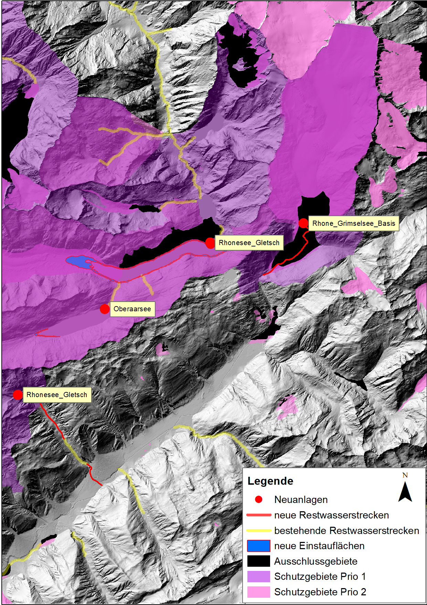
Kriterium | Nr. Indikator | Indikatoren | verwendete Geodatensätze | Nummer | Gewichtung | RWS [km2]/[km] | See [km2]/[km] | Total
Konflikt mit essentieller Schutzbestimmungen | 1 | Neuanlagen in Biotopen nat. Bedeutung gemäss Art. 12 EnG | Amphibienlaichgebiet (nationaler Bedeutung) | 1.1 | Ausschluss | 0 | 0 | 0.00
 |  |  | Auen, Auenkandidaten (A2) | 1.2 | Ausschluss | 0.39643764712 | 0 | 0.00
 |  |  | Wasserzugvogelgebiet | 1.3 | Ausschluss | 0 | 0 | 0.00
 |  |  | Trockenwiesen und -weiden (TWW) inkl. Anhang 2 | 1.4 | Ausschluss | 0 | 0 | 0.00
 | 2 | Bundesinventar Moore /Moorlandschaften nach Art 78 BV und regionale Moorlandschaften | Hochmoor nationaler Bedeutung | 2.1 | Ausschluss | 0 | 0 | 0.00
 |  |  | Flachmoor nationaler Bedeutung | 2.2 | Ausschluss | 0 | 0 | 0.00
 |  |  | Moorlandschaften national | 2.3 | Ausschluss | 0 | 0 | 0.00
 | 3 | Schweizerischer Nationalpark | Nationalpark | 3.1 | Ausschluss | 0 | 0 | 0.00
 | 4 | Ausschluss Nutzung gemäss einer Schutz- und Nutzungsplanung (gemäss Art. 33 GSchG) | Keine GIS-Daten | 4.1 | Ausschluss (aufgrund Konzessionsvertrag) | 0 | 0 | 0.00
Beeinträchtigung von wertvollen Lebensräumen | 5 | Erweiterung von Anlagen in Biotopen nat. Bedeutung nach Art. 12 EnG und/oder wenn Restwasserstrecke betroffen ist | Amphibienlaichgebiet (nationaler Bedeutung) | 5.1 | 3 | 0 | 0 | 0.00
 |  |  | Auen, Auenkandidaten (A2) | 5.2 | 3 | 0.39643764712 | 0 | 1.19
 |  |  | Wasserzugvogelgebiet | 5.3 | 3 | 0 | 0 | 0.00
 |  |  | Trockenwiesen und -weiden (TWW) inkl. Anhang 2 | 5.4 | 3 | 0 | 0 | 0.00
 | 6 | Moore von regionaler Bedeutung, Auen und Amphibienlaichgebiete reg. Bedeutung (kantonale Naturschutzgebiete) | Naturschutzgebiet allgemein kantonal | 6.1 | 2 | 0.016885250999 | 0.85657658832 | 1.75
 |  |  | Schutzgebiete ProNatura | 6.2 | 2 | 0 | 0 | 0.00
 | 7 | bekannte schutzwürdige Lebensräume nach NHV | Auen ausserhalb Bundesinventar | 7.1 | 1 | 0 | 0 | 0.00
 |  |  | Alpine Auen ausserhalb Bundesinventar | 7.2 | 1 | 0 | 0 | 0.00
 |  |  | Regionale Flachmoore | 7.3 | 1 | 0 | 0 | 0.00
 |  |  | potentielle Gletschervorfelder (gemäss GEO7 Studie) | 7.4 | 1 | 0 | 0.53093829604 | 0.53
Beeinträchtigung von prioitären Arten | 8 | National bedeutende Fischlaichgebiete, national bedeutende Krebsgebiete und besondere Fischlebensräume | Aeschen Laichplätze (Äsche Prio 2 -> Gewichtung 3) | 8.1 | 3 | 0 | 0 | 0.00
 |  |  | Nasenlaichplätze (Nasen Prio 1 -> Gewichtung 4) | 8.2 | 4 | 0 | 0 | 0.00
 | 9 | Vorkommen Wanderfische | Wanderfischverbreitung: aktuelles Verbreitungsgebiet Seeforelle | 9.1 | 4 | 0 | 0 | 0.00
 | 10 | Gewässer mit Vorkommen vom Aussterben bedrohter Arten / national proritären Arten | Aeschen Kernzone | 10.1 | 3 | 0 | 0 | 0.00
 |  |  | Aeschen Verbreitungsgebiet | 10.2 | 3 | 0 | 0 | 0.00
 | 11 | Biodiversitätshotspot /Smaragdgebiete | Fliessgewässerabschnitte mit hoher Artenvielfalt oder national prioritären Arten | 11.1 | 4 | 1.2197150566 | 0.030122704537 | 5.00
 |  |  | Smaragdgebiet | 11.2 | 1 | 0 | 0 | 0.00
Beeinträchtigung der Landschaft | 12 | BLN-Gebiete und/oder UNESCO | BLN-Gebiete | 12.1 | 3 | 0.06560870521 | 0.83810488001 | 2.71
 |  |  | UNESCO-Gebiete | 12.2 | 3 | 0 | 0.018566854903 | 0.06
 | 13 | VAEW-Gebiete | VAEW-Gebiete | 13.1 | 3 | 0 | 0 | 0.00
 | 14 | kantonales Landschaftsschutzgebiet, Biosphärenreservat | kantonales Landschaftsschutzgebiet | 14.1 | 2 | 0 | 0 | 0.00
 | 15 | Regionaler Naturpark von nationaler Bedeutung | regionale Naturpärke | 15.1 | 1 | 0 | 0 | 0.00
 | 16 | Geotope | Geotope_pol (national) | 16.1 | 1 | 0 | 0 | 0.00
 |  |  | Landschaftsgeotope kantonal | 16.2 | 1 | 0 | 0 | 0.00
 | 17 | betroffene Fläche ausserhalb Schutzgebiet | Projektinformationen | 17.1 | 1 | 0.17056656038 | 0 | 0.17
Beeinträchtigung Lebensraumfunktion der Gewässer | 18 |  | Länge der betroffenen Gewässerabschnitte (RW; See) | 18.1 | 3 | 5.0037010713 | 2.9799501639 | 23.95
 | 19 | ökomorphologischer Zustand Gewässer oder Gewässer revitalisiert | Ökomorphologischer Zustand, Klassen 1, 2 | 19.1 | wenn > 50% dann 3; wenn > 30 dann 2; sonst 1 | 4.2850122798 | 0
 |  |  | Ökomorphologischer Zustand, Klasse 3 | 19.2 |  | 0 | 0
 |  |  | Ökomorphologischer Zustand, Klassen 4, 5 | 19.3 |  | 0 | 0
 | 20 | Wanderkorridor | Wanderkorridore (potentielles Ausbreitungsgebiet Seeforelle) | 20.1 | 3 | 0 | 0
 | 21 | Revitalisierungen | Gewässer mit hohem Nutzen | 21.1 | 2 | 0 | 0
 |  |  | umgesetzte Revitalisierungen | 21.2 | 3 | 0 | 0

Sils_Roth_Reichenau
Projekt: |  | Sils-Rothenbrunnen-Reichenau
Typ |  | S/S-Ausleitkraftwerk

landschaftliche Vorbelastung | See | 1
 | RWS | 0
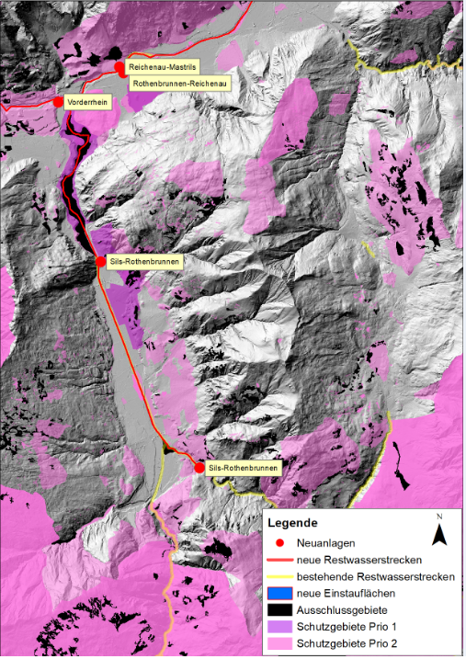
Kriterium | Nr. Indikator | Indikatoren | verwendete Geodatensätze | Nummer | Gewichtung | RWS [km2]/[km] | See [km2]/[km] | Total
Konflikt mit essentieller Schutzbestimmungen | 1 | Neuanlagen in Biotopen nat. Bedeutung gemäss Art. 12 EnG | Amphibienlaichgebiet (nationaler Bedeutung) | 1.1 | Ausschluss | 0.00037611403085 | 0 | 0.00
 |  |  | Auen, Auenkandidaten (A2) | 1.2 | Ausschluss | 1.7102228483 | 0 | 0.00
 |  |  | Wasserzugvogelgebiet | 1.3 | Ausschluss | 0 | 0 | 0.00
 |  |  | Trockenwiesen und -weiden (TWW) inkl. Anhang 2 | 1.4 | Ausschluss | 0 | 0 | 0.00
 | 2 | Bundesinventar Moore /Moorlandschaften nach Art 78 BV und regionale Moorlandschaften | Hochmoor nationaler Bedeutung | 2.1 | Ausschluss | 0 | 0 | 0.00
 |  |  | Flachmoor nationaler Bedeutung | 2.2 | Ausschluss | 0 | 0 | 0.00
 |  |  | Moorlandschaften national | 2.3 | Ausschluss | 0 | 0 | 0.00
 | 3 | Schweizerischer Nationalpark | Nationalpark | 3.1 | Ausschluss | 0 | 0 | 0.00
 | 4 | Ausschluss Nutzung gemäss einer Schutz- und Nutzungsplanung (gemäss Art. 33 GSchG) | Keine GIS-Daten | 4.1 | Ausschluss (aufgrund Konzessionsvertrag) | 0 | 0 | 0.00
Beeinträchtigung von wertvollen Lebensräumen | 5 | Erweiterung von Anlagen in Biotopen nat. Bedeutung nach Art. 12 EnG und/oder wenn Restwasserstrecke betroffen ist | Amphibienlaichgebiet (nationaler Bedeutung) | 5.1 | 0.75 | 0.00037611403085 | 0 | 0.00
 |  |  | Auen, Auenkandidaten (A2) | 5.2 | 0.75 | 1.7102228483 | 0 | 1.28
 |  |  | Wasserzugvogelgebiet | 5.3 | 0.75 | 0 | 0 | 0.00
 |  |  | Trockenwiesen und -weiden (TWW) inkl. Anhang 2 | 5.4 | 0.75 | 0 | 0 | 0.00
 | 6 | Moore von regionaler Bedeutung, Auen und Amphibienlaichgebiete reg. Bedeutung (kantonale Naturschutzgebiete) | Naturschutzgebiet allgemein kantonal | 6.1 | 0.5 | 0 | 0 | 0.00
 |  |  | Schutzgebiete ProNatura | 6.2 | 0.5 | 0 | 0 | 0.00
 | 7 | bekannte schutzwürdige Lebensräume nach NHV | Auen ausserhalb Bundesinventar | 7.1 | 0.25 | 0 | 0 | 0.00
 |  |  | Alpine Auen ausserhalb Bundesinventar | 7.2 | 0.25 | 0 | 0 | 0.00
 |  |  | Regionale Flachmoore | 7.3 | 0.25 | 0 | 0 | 0.00
 |  |  | potentielle Gletschervorfelder (gemäss GEO7 Studie) | 7.4 | 0.25 | 0 | 0 | 0.00
Beeinträchtigung von prioitären Arten | 8 | National bedeutende Fischlaichgebiete, national bedeutende Krebsgebiete und besondere Fischlebensräume | Aeschen Laichplätze (Äsche Prio 2 -> Gewichtung 3) | 8.1 | 3 | 0 | 0 | 0.00
 |  |  | Nasenlaichplätze (Nasen Prio 1 -> Gewichtung 4) | 8.2 | 4 | 0 | 0 | 0.00
 | 9 | Vorkommen Wanderfische | Wanderfischverbreitung: aktuelles Verbreitungsgebiet Seeforelle | 9.1 | 4 | 7.4247463375 | 0 | 29.70
 | 10 | Gewässer mit Vorkommen vom Aussterben bedrohter Arten / national proritären Arten | Aeschen Kernzone | 10.1 | 3 | 0 | 0 | 0.00
 |  |  | Aeschen Verbreitungsgebiet | 10.2 | 3 | 0 | 0 | 0.00
 | 11 | Biodiversitätshotspot /Smaragdgebiete | Fliessgewässerabschnitte mit hoher Artenvielfalt oder national prioritären Arten | 11.1 | 4 | 14.674820458 | 0 | 58.70
 |  |  | Smaragdgebiet | 11.2 | 1 | 0 | 0 | 0.00
Beeinträchtigung der Landschaft | 12 | BLN-Gebiete und/oder UNESCO | BLN-Gebiete | 12.1 | 3 | 0.27571262154 | 0 | 0.83
 |  |  | UNESCO-Gebiete | 12.2 | 3 | 0 | 0 | 0.00
 | 13 | VAEW-Gebiete | VAEW-Gebiete | 13.1 | 3 | 0 | 0 | 0.00
 | 14 | kantonales Landschaftsschutzgebiet, Biosphärenreservat | kantonales Landschaftsschutzgebiet | 14.1 | 2 | 0.0065326742125 | 0 | 0.01
 | 15 | Regionaler Naturpark von nationaler Bedeutung | regionale Naturpärke | 15.1 | 1 | 0 | 0 | 0.00
 | 16 | Geotope | Geotope_pol (national) | 16.1 | 1 | 0.00029095669423 | 0 | 0.00
 |  |  | Landschaftsgeotope kantonal | 16.2 | 1 | 0 | 0 | 0.00
 | 17 | betroffene Fläche ausserhalb Schutzgebiet | Projektinformationen | 17.1 | 1 | 0.6189698006 | 0 | 0.62
Beeinträchtigung Lebensraumfunktion der Gewässer | 18 |  | Länge der betroffenen Gewässerabschnitte (RW; See) | 18.1 | 0.75 | 17.958156506 | 0 | 13.47
 | 19 | ökomorphologischer Zustand Gewässer oder Gewässer revitalisiert | Ökomorphologischer Zustand, Klassen 1, 2 | 19.1 | wenn > 50% dann 0.75; wenn > 30 dann 0.5; sonst 25 | 5.4707544121 | 0
 |  |  | Ökomorphologischer Zustand, Klasse 3 | 19.2 |  | 5.4659192854 | 0
 |  |  | Ökomorphologischer Zustand, Klassen 4, 5 | 19.3 |  | 6.6702123113 | 0
 | 20 | Wanderkorridor | Wanderkorridore (potentielles Ausbreitungsgebiet Seeforelle) | 20.1 | 0.75 | 7.4247466832 | 0
 | 21 | Revitalisierungen | Gewässer mit hohem Nutzen | 21.1 | 0.5 | 4.731415872 | 0
 |  |  | umgesetzte Revitalisierungen | 21.2 | 0.75 | 0 | 0

